Ark1
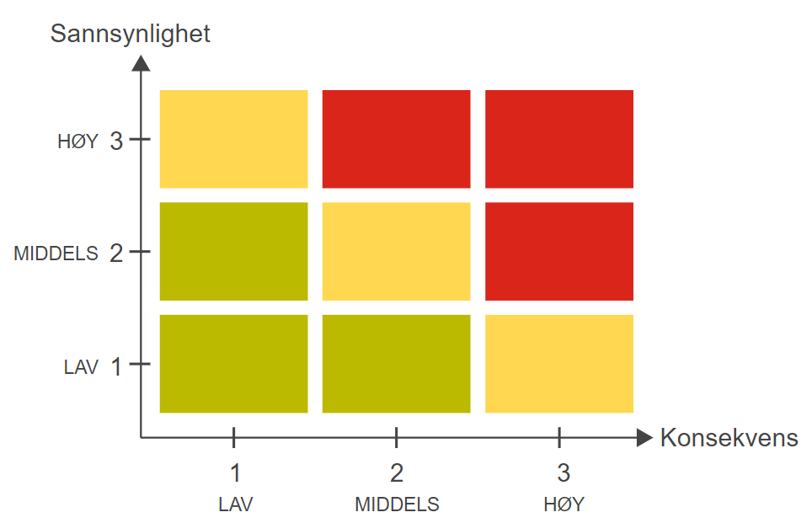
Skjema for risikovurdering (Identifisere, vurdere og iverksette tiltak/kontroll)
 |  |  |  |  |  |  | Fordeler | Ulemper |  |  |  | Velg
 |  |  | Forklaring av fargene som er brukt i risikomatrisen: |  |  |  | Få ut informasjon | Usikkerhet om hvordan personopplysninger blir behandlet og lagret fra Facebook sin side |  |  | 1 | Liten
 |  |  | Rød: Uakseptabel risiko. Tiltak må gjennomføres for å redusere risiko. |  |  |  | Ved beredskap | All informasjon som brukere legger ut på en offentlig side er synlig for alle. Likes, kommentarer |  |  | 2 | Moderat
 |  |  | Gul: Tiltak skal vurderes. |  |  |  |  | Kommunen kan ikke slette informasjon på Facebook - GDPR. |  |  | 3 | Stor
 |  |  | Grønn: Akseptabel risiko. Tiltak kan vurderes ut fra andre hensyn.
 |  |  |  |  |  | Må diskuteres:
 |  |  | Sannsynlighet (S) x Konsekvens (K) = Risiko (R) |  |  | Informasjonskanal eller dialogkanal

Bruk av Facebook i Gjøvikregionen |  |  |  |  | Deltakere: |  |  |  | Dato:

Velg område/arbeidsprosess: |  | Hvor galt kan det gå? |  |  | Hva har vi gjort for å unngå at det går galt? |  |  |  | Er det nok?
Kommunene i Gjøvikregionens bruk av Facebook |  |  |  |  | (Hva har vi?) |  |  |  | (Hva mangler vi?)

Hva kan gå galt? |  | Vurdert risiko uten etablert tiltak/kontroller |  |  | Etablerte kontroller/tiltak for å redusere risiko | Rest risiko ved etablert kontroll |  |  | Hvilke nye kontroller/tiltak bør iverksettes/etableres | Rest risiko ved etablering av nye tiltak

Identifisert risiko: |  | S | K | R |  | S | K | R |  | S | K | R | Ansvarlig: | Frist:
1 | Diskusjoner i kommentarfelt på kommunens facebookside. |  |  |  | Administrator og moderatorer overvåker kommentarfelt på innlegg, og sletter innhold som inneholder sensitiv informasjon og personangrep mot enkelt personer. Utfordringen er innlegg som ikke er passende til et åpent kommentarfelt, men som vi ikke har noe myndighet til å slette. Eksempler på innlegg kan være innbyggere som forteller om sine medisinske sykdommer, kommer med harde påstander uten fakta sjekk eller er ufine til andre. |  |  | 0 | Tiltak 1: Sperre for kommentarfelt Tiltak 2: Ikke oppmuntre til dialog i våre innlegg. Tiltak 3: Lage konkrete retningslinjer for hvilke innlegg skal ha åpne kommentarfelt. Tiltak: Tidsstyring av innlegg Tiltak: Skjule innlegg at kun venner av person ser innlegget.
2 | Spam innlegg som blir publisert på kommunens facebookside i et arrangement, innlegg, kommentarfelt og anmeldelse. Hvilken konsekvens kan dette få for kommunen hvis en bruker trykker på en lenke. |  |  |  | Admin eller redaktør tilfeldgvis sjekker Facebook og får blokkert innlegg. |  |  | 0 | Tiltak 1: Sperre for kommentarer på arrangement. Tiltak 2: Sperre for kommentarer i kommentarfelt. Tiltak 3: Finnes det noe regel vi kan sette opp at det ikke er mulig å legge inn lenke i kommentarfeltet?
3 | Admin og redaktør sin tilgjengelighet 24/7 for å overvåke facebooksiden for innlegg og kommentarer. |  |  |  | Ingen vaktordning. Det betyr at det kan være litt tilfeldig når en sjekker på kveld, helg og helligdager. |  |  | 0 | Tlitak fra risiko 1 og 2
4 | Vi er prisgitt databehandlingsbetingelsene til Facebook og som behandlingsansvarlig kan vi ikke stille krav til informasjonssikkerhet til vår databehandler og/ eller felles behandlingsansvarlig. |  |  |  |  |  |  | 0
5 | Mangel på kontroll på sidens informasjons- og kommunikasjonsflyt og informasjonens levetid. |  |  |  | Kommunene har ingen rutiner idag for gjennomgang av innlegg på siden. |  |  | 0 | Tiltak 1: Retningslinjer for hvor lenge innlegg skal ligge offentlig på FB. Gjennomgang av innhold en gang hvert år. Formål slette innlegg som inneholder informasjon som ikke er korrekt lengre.
6 | Kommunens sponser innlegg for å spre informasjon om sine tjenester. |  |  |  | Kommunen sponser innlegg om ledige stillinger og gratis arrangementer. Men det finnes ingen retninglinjer for hva slags innlegg som blir sponset. |  |  | 0 | Tiltak 1 : Lage retningslinjer for annonsering i sosiale medier.
7 | Kommunen publiserer kun informasjon på sin Facebookside. |  |  |  | Kommunene sin hovedkanal er nettsiden, men det skjer at innlegg kun publiseres på sosiale medier. |  |  | 0 | Tiltak 1: Følge kommunikasjonsstrategiene i kommunen med at hovedkanalen er nettside + at en må informere i de kanalene målgruppen er på, Facebook er en tileggsinformasjonskanal for å nå ut med informasjon.
8 | Kommunen kan bli tagget i innlegg i kommentarfelt og i innlegg på andre offentlige sider og på private kontoer. |  |  |  |  |  |  | 0 | Tiltak 1: Innstilling for å godkjenne tag?
9 | Kommunene sine innlegg blir delt og blir spredd med andre budskap enn hva som er hensikten. Kommunene har ikke kontroll på dette. |  |  |  | Kommunene har ikke kontroll på hva enkelt personer skriver på sin profil eller gruppe der innlegget blir delt. |  |  | 0 | Kommunene har ikke kontroll på dette.
10 | Informasjon som er arkivverdig blir ikke lagret i arkivsystemet. |  |  |  | Det er ofte praktiske spørsmål som kommer på kommunens messenger som for eksempel når er neste drop-in, mørkt gatelys eller at vegen ikke brøytet. |  |  | 0 | Tiltak 1: Opplæring av personer som administerer kommunens facebookprofiler i hva som er arkivverdig. Bevvisthet Tiltak 2: Spør arkiv når du er usikker. Tiltak 3: Be personer ta kontakt med postmottaket.
11 | Kommunene mangler retningslinjer, rutiner og policy for bruk av Facebook |  |  |  | Kommunene har ikke retningslinjer for bruk av sosiale medier på sine Facebook-sider. |  |  | 0 | Tiltak 1: Lage retningslinjer og rutiner som publiseres på Facebook profiler. Gjelder alle facebookprofiler.
12 | Kommunene mangler retningslinjer, rutiiner og policy for opprettelser av facebook og andre sosiale medier kontoer. |  |  |  | Kommunene har ikke retningslinjer for bruk av sosiale medier på sine Facebook-sider. Dagens situasjon er at det finnes mange kommunale facebooksider for eksempel barnhager, frivilligsentraler, kinoen osv. Mange har egne facebooksider for å markedsføre sin tjeneste og tilbud. |  |  | 0 | Tiltak 1: Lage tydelige retninglinjer og rutiner. Tiltak 2: Forankring i kommunedirektørens ledergruppe. Tiltak 3: Kommunikasjonsavdelingen skal ha adminretter på alle sosiale medier kontoer. Tiltak 4: Før opprettelse av en ny konto skal dette drøftes med kommunikasjonsavdelingen.
13 | Kommunene har ikke oversikt over våre egne profiler, grupper og kontoer og hvem som er administrator, moderatorer og redaktører. |  |  |  | Kommunene har startet opp kartlegging av hvilke sosiale medier kontoer kommunen har. Dette etter anbfaling fra KS. |  |  | 0 | Se tiltak på punkt 12
14 | Det opprettes falske kontoer i kommunene navn og logo. Det oppgis at kommunene er avsender, men det er ikke en kommunalside. |  |  |  |  |  |  | 0 | Hvilke muligheter har vi til å slette?
15 | Kommunene publiserer bilder av barn og unge på sosiale medier ukritisk. |  |  |  | Samtykkeskjema |  |  | 0 | Redaktøren som publiserer innlegg på sosiale medier må vite at foreldre hat gitt samtykke at bilde kan benyttes. Bilder som også publiseres bør også ha en mening. (ikke bare publisere
16 | Medarbeidere i kommunene mangler forståelse og kunnskap over konsekvenser ved å opprette en offentlig konto på sosiale medier for sin enhet. |  |  |  |  |  |  | 0 | Tiltak 1: Alle avdelinger som ønkser å opprette egne sosiale medier kontoer må ta kontakt med kommunikasjonsavdelingen i kommunen for råd og veiledning. Tiltak 2: Tydelige retningslinjer for opprettelse av nye kanaler.
17 | Medarbeidere i kommunene mangler forståelse og kunnskap over konsekvenser å legge ut innhold på sosiale medier. Innhold kan være tekst, bilder, video eller bruk av emojier. |  |  |  |  |  |  | 0 | Tiltak 1: Alle som er administrator, moderatorer og redaktører for en konto skal ha kurs i bruk.
18 | Bruk av bilder og musikk på videoer som ikke kommunene har rettigheter til. |  |  |  | Åndsverksloven |  |  | 0 | Opplæring
19 | Ansatte har ikke to-trinn autentisering på sin facebook konto som gjør at det er større sannsynlighet at uvedkommende at få tilgang til privat konto og de sidene du er admin for. |  |  |  | Det er krav om to-trinn autentiserting hvis du skal bruke FB-pages appen på telefonen for å publisere og svare på innlegg. |  |  | 0 | Regel om at alle som er administrator, moderatorer og redaktører på en sosiale medier konto må ha to-trinn autentiseirng.
20 | Medarbeidere mangler kunnskap og forståelse over hva god nettvett er. For eksempel phishing. |  |  |  | Kommunene prøver å ha fokus på dette oktober mnd hvert år. |  |  | 0 | Opplæring og kurs
21 | Integrasjon mellom kommunenes nettside og Facebook. |  |  |  | Bruk av Facebook pixel. |  |  | 0

